23시즌
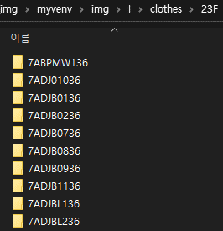
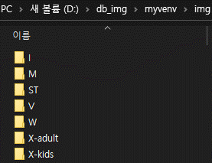
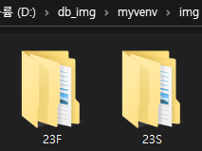
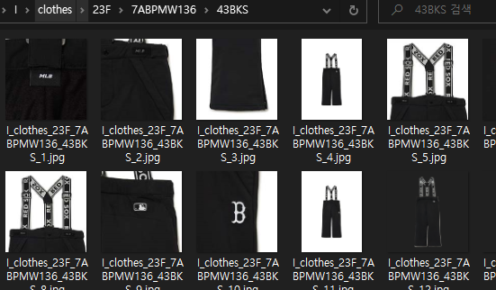
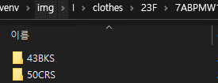
브랜드 | 수량 | 의/용/신 | 수량2 | 23S | 23F | 23N | 비고 | 파일명
M | 13,988 | 의 | 9856 | 6208 | 3648 | 0 |  | <브랜드>_<의/용/신>_<시즌>_<품번>_<컬러>_<이미지seq>.jpg
 |  | 용 | 2833 | 276 | 305 | 2252
 |  | 신 | 1299 | 321 | 28 | 950
I | 19481 | 의 | 11334 | 5602 | 5732 | 0
 |  | 용 | 6770 | 1342 | 828 | 4600
 |  | 신 | 1377 | 364 | 34 | 979
X-adult | 23445 | 의 | 19484 | 15736 | 3748 | 0
 |  | 용 | 3370 | 0 | 0 | 3370
 |  | 신 | 591 | 0 | 0 | 591
X-kids | 5611 | 의 | 3964 | 3091 | 873 | 0
 |  | 용 | 1477 | 1365 | 112 | 0
 |  | 신 | 170 | 0 | 0 | 170
W | 1898 | 의 | 1198 | 1048 | 150 | 0
 |  | 용 | 566 | 0 | 0 | 566
 |  | 신 | 134 | 134 | 0 | 0
V | 1162 | 의 | 1046 | 821 | 225 | 0
 |  | 용 | 116 | 116 | 0 | 0
 |  | 신 | 0 | 0 | 0 | 0 | 없음
ST | 4221 | 의 | 3624 | 2890 | 734 | 0
 |  | 용 | 454 | 314 | 140 | 0
 |  | 신 | 143 | 143 | 0 | 0

총합 | 69,806

